Фінансова пропозиція
RFP 05/06/2026 ДОДАТОК 5. Форма фінансової пропозиції
Проект УВКБ ООН Pillar 4 ПО БУДІВЕЛЬНІЙ ПРОГРАМІ РЕМОНТУ ІНДИВІДУАЛЬНИХ ЖИТЛОВИХ БУДИНКІВ ВПО У ХМЕЛЬНИЦЬКІЙ ОБЛАСТІ
Ч.ч. | Найменування робіт і витрат | Одиниця виміру | Кількість | Ціна, грн. | Вартість, грн.
с. Майдан Олександрівський, вул. Соборна
Вид робіт:
 | Демонтаж існуючого віконного блоку | шт | 8
 | Монтаж нового віконного блоку | шт | 8
 | Монтаж віконного відливу | шт | 8
 | Монтаж підвіконної дошки | шт | 8
Матеріали:
 | Віконний блок W-1 |  | 3
 | Віконний блок W-1/Л |  | 2
 | Віконний блок W-1 |  | 3
 | Підвіконна дошка 1500*300мм. |  | 8
 | Віконний відлив 1500х150мм. |  | 8
Ремонт віконних укосів
 | Відновлення укосів. Включаючи роботу, матеріали. | м | 62.4
Креслення віконних та дверних блоків (ПВХ)
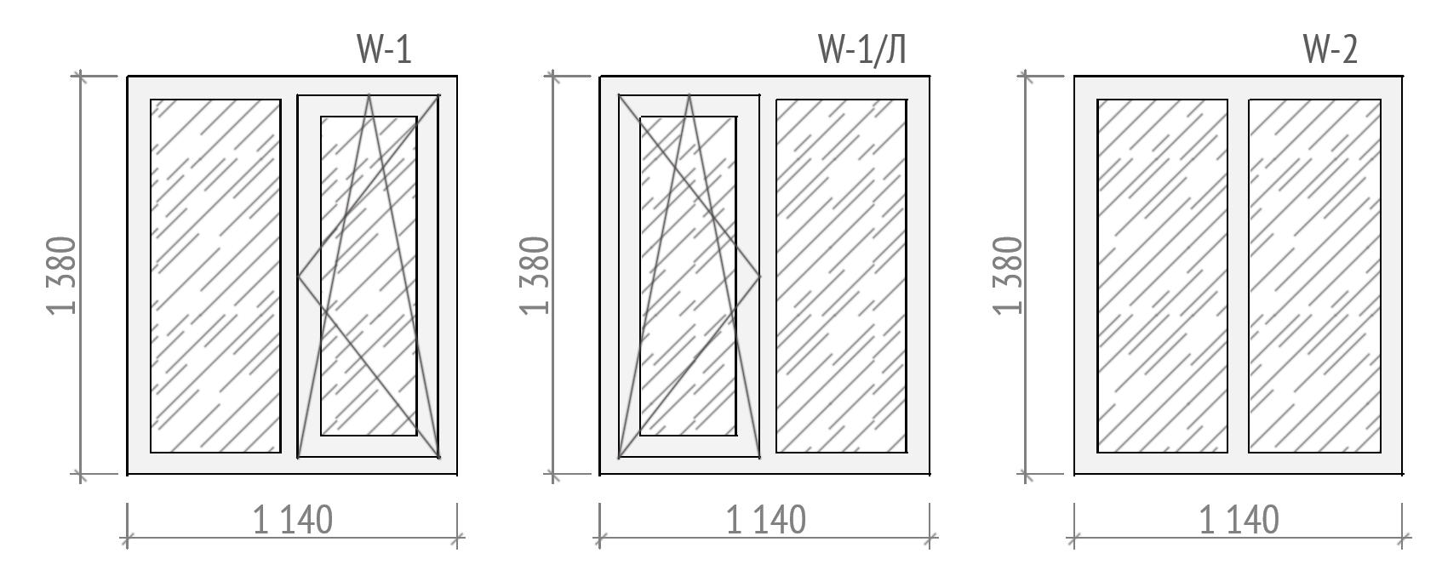
Заміна вхідних дверей
 | Демонтаж існуючого дверного блоку | шт | 1
 | Монтаж нового існуючого блоку | шт | 1
Матеріали:
 | Дверний блок D-1
Ремонт дверних укосів
 | Відновлення укосів. Включаючи роботу, матеріали. | м | 5.6
Креслення блоку вхідних дверей
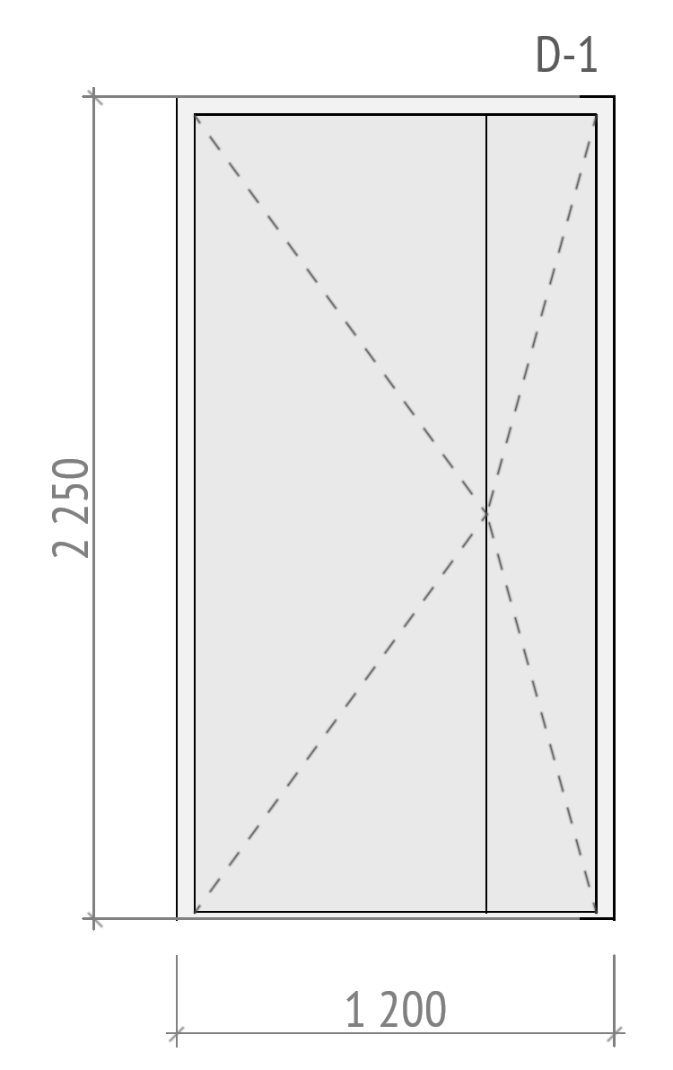
Влаштування вимощення
Вид робіт:
 | Підготовчі роботи (розробка грунту, ущільнена піщано-щебнева подушка ) | м.п. | 51
 | Влаштування бетонного вимощення шириною 1м. (вкладання полістиролу, в'язання арматурної сітки, влаштування опалубки, заливка бетоном) | м.п. | 51
Матеріали:
 | Цемент м500, 25кг. | шт | 84
 | Пісок будівельний | м3 | 8
 | Щебінь. Фр. 20-30мм. | м3 | 12
 | Сітка армуюча 1000х2000мм ф3мм.. Клітина 100х100мм | шт | 25
 | Пінополістирол 550х1200х50мм. | шт | 105
 | Плівка поліетиленова 1,5м. 200мкн. | м.п. | 51
 | Дошка дерев'яна 25х100х4000мм. | шт | 40
 | Витратні матеріали (цвяхи, піни, скоби та інше) | шт | 1
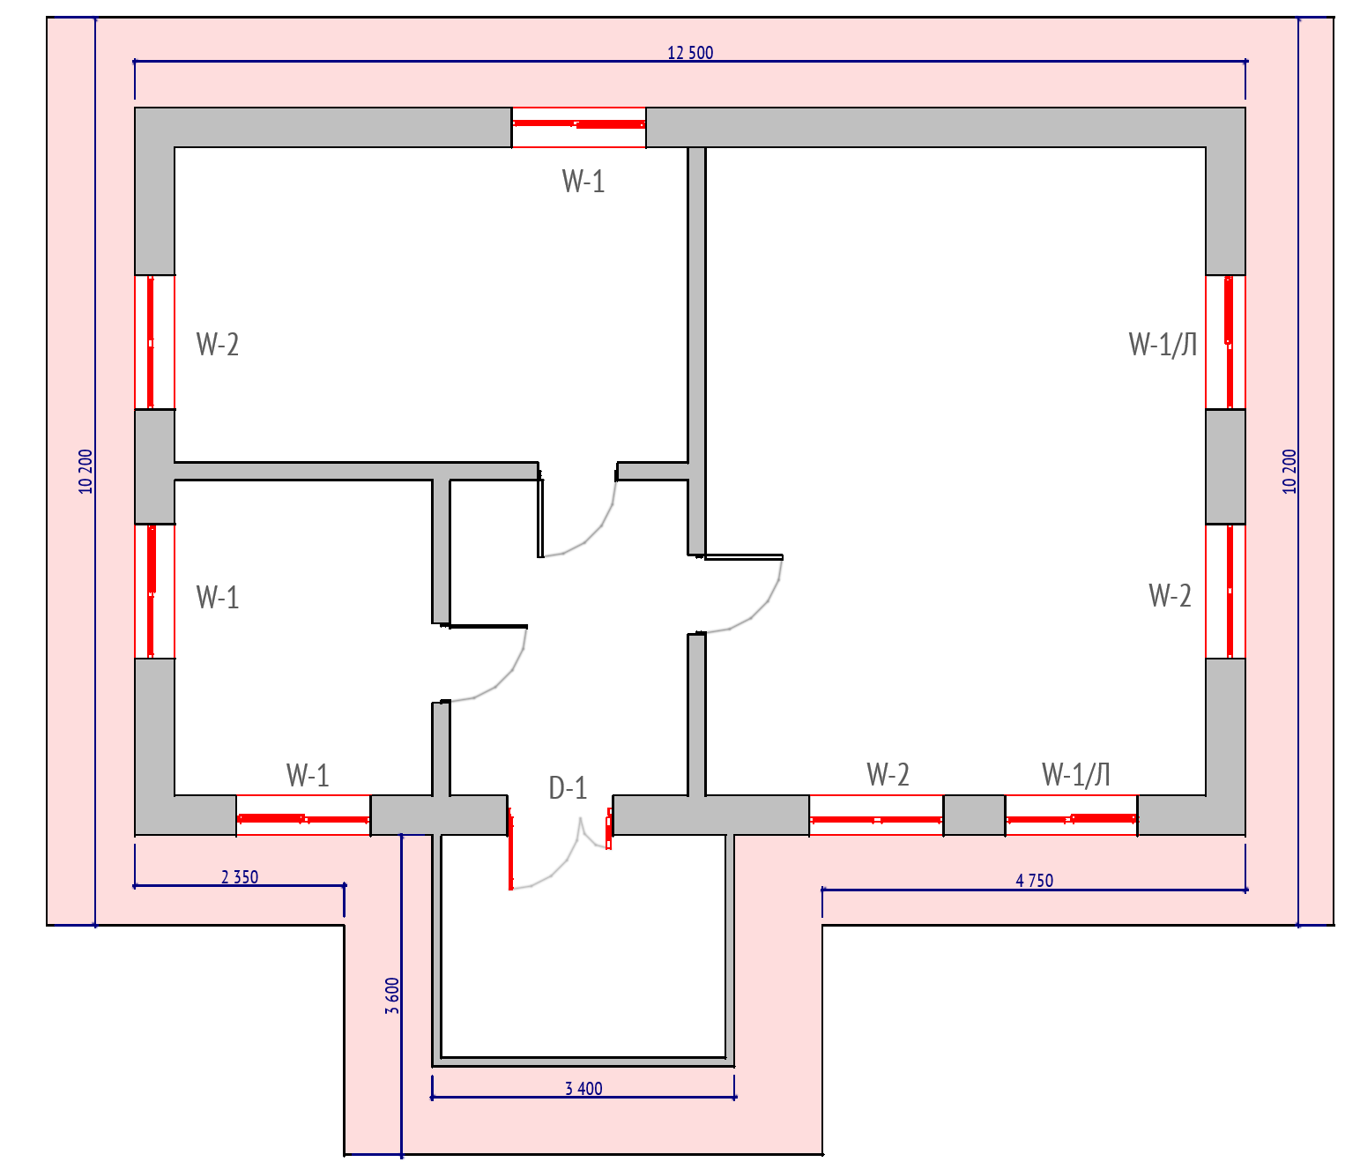
Загальна вартість:
с. Осламів, вул. Київська
Вид робіт:
 | Демонтаж існуючого віконного блоку | шт | 9
 | Монтаж нового віконного блоку | шт | 9
 | Монтаж віконного відливу | шт | 9
 | Монтаж підвіконної дошки | шт | 9
Матеріали:
 | Віконний блок W-1 | шт | 4
 | Віконний блок W-1/Л | шт | 5
 | Підвіконна дошка 300х1400мм. | шт | 9
 | Віконний відлив 150х1400мм. | шт | 9
Ремонт віконних укосів
 | Відновлення укосів. Включаючи роботу, матеріали. | м | 75
Креслення віконних та дверних блоків (ПВХ)
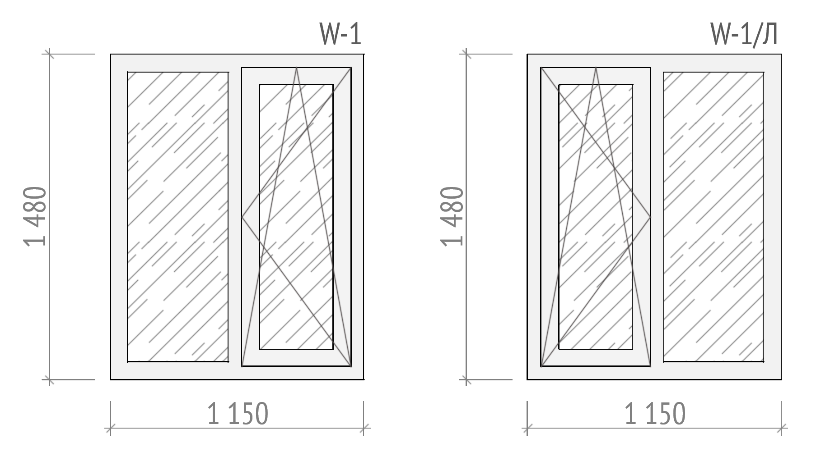
Заміна вхідних дверей
 | Демонтаж існуючого дверного блоку | шт | 5
 | Монтаж нового існуючого блоку | шт | 5
Матеріали:
 | Дверний блок D-1 | шт | 1
Ремонт дверних укосів
 | Відновлення укосів. Включаючи роботу, матеріали. | м | 6
Креслення блоку вхідних дверей
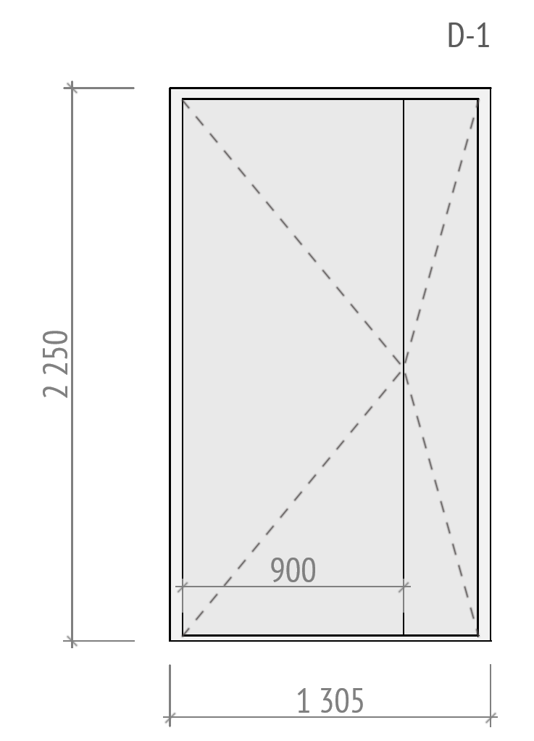

Ремонт підлоги
Вид робіт:
 | Набивання листів OSB на існуюче покриття підлоги | м2 | 92
 | Вкладання ламінату з підкладкою | м2 | 92
 | Монтаж ПВХ плінтусу | м.п. | 88
 | Набивання алюмінієвого поріжку | шт | 4
Матеріали:
 | Плита OSB-3 15х1250х2500 мм. | шт | 31
 | Ламінат з підкладкою | м2 | 100
 | Плінтус ПВХ 18х56х2500 мм | шт | 38
 | Поріжок алюмінієвий стикувальний АП 015 срібло 1,8м, ширина 50 мм | шт | 10
 | Витратні матеріали | шт | 1
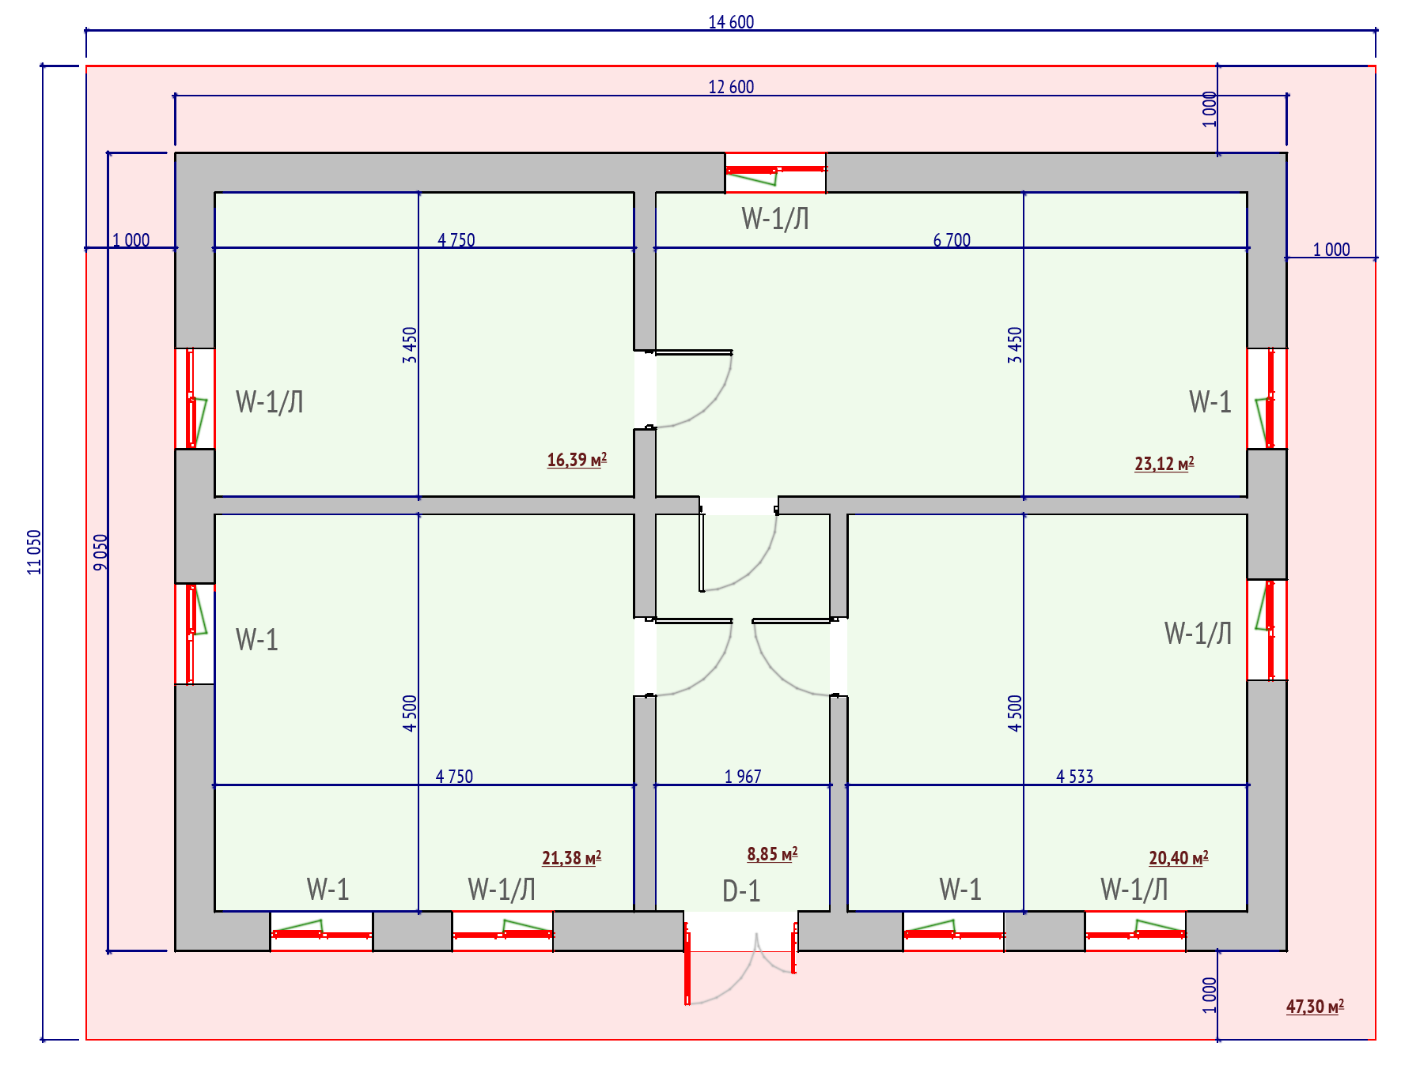
Загальна вартість:
с. Дашківці, вул. Подільська
Вид робіт:
 | Демонтаж існуючого віконного блоку | шт | 8
 | Монтаж нового віконного блоку | шт | 8
 | Монтаж віконного відливу | шт | 8
 | Монтаж підвіконної дошки | шт | 8
Матеріали:
 | Віконний блок W-1 | шт | 4
 | Віконний блок W-1/Л | шт | 2
 | Віконний блок W-2 | шт | 1
 | Віконний блок W-3 | шт | 1
 | Підвіконна дошка 300х1800мм. | шт | 8
 | Віконний відлив 150х2000мм. | шт | 8
Ремонт віконних укосів
 | Відновлення укосів. Включаючи роботу, матеріали. | м | 72.5
Креслення віконних та дверних блоків (ПВХ)

Заміна вхідних дверей
 | Демонтаж існуючого дверного блоку | шт | 1
 | Монтаж нового існуючого блоку | шт | 1
Матеріали:
 | Дверний блок D-1 | шт | 1
Ремонт дверних укосів
 | Відновлення укосів. Включаючи роботу, матеріали. | м | 12
Креслення блоку вхідних дверей
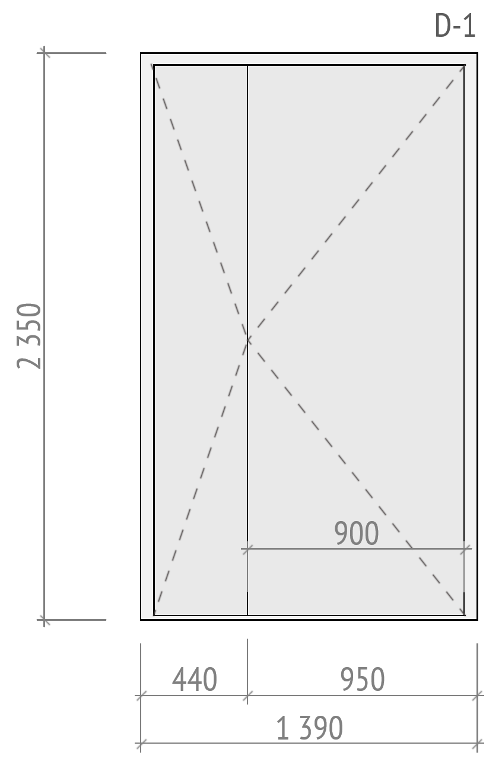
Закладання віконного отвору
Вид робіт:
 | Демонтаж існуючого віконного блоку | шт | 1
 | Закладання віконного отвору піноблоком товшиною 300мм. | м2 | 1
 | Чорнове штукатурення стін. З двох сторін | м2 | 2
Матеріали:
 | Піноблок D400 600х300х200мм. | шт | 10
 | Клей для піноблоку, 25кг. | шт | 1
 | Арматура d10 мм 2 м.п. | шт | 2
 | Штукатурка цементно-піщана ручного нанесення 25 кг | шт | 2
 | Ґрунтовка глибокопроникна 5 л | шт | 1
 | Витратні матеріали | шт | 1
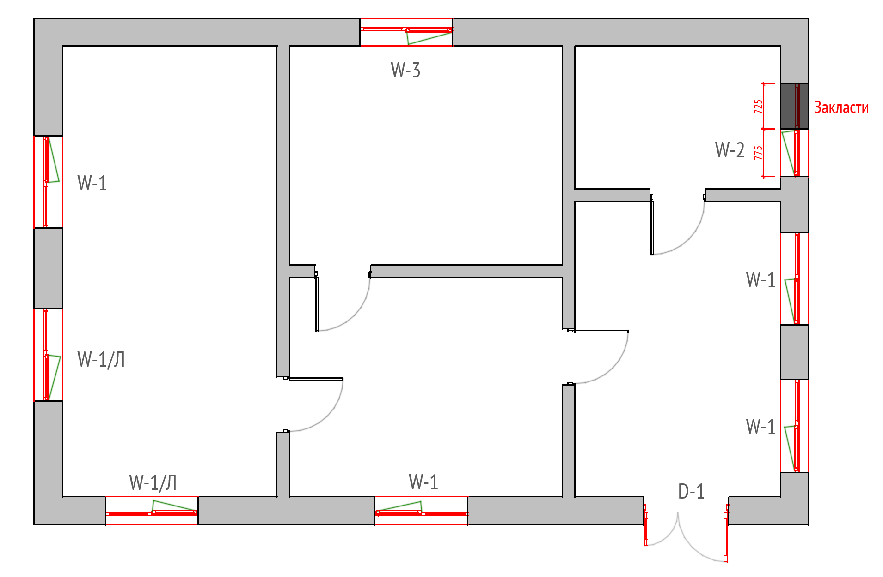
Загальна вартість:
с. Женишківці. вул. Мельниченка
Вид робіт:
 | Демонтаж існуючоих віконних рам | шт | 6
 | Монтаж нового віконного блоку в існуючу лутку | шт | 6
 | Монтаж віконного відливу | шт | 6
 | Монтаж підвіконної дошки | шт | 6
Матеріали:
 | Віконний блок W-1 | шт | 1
 | Віконний блок W-1/Л | шт | 1
 | Віконний блок W-2/Л | шт | 4
 | Підвіконна дошка 300х1000мм. | шт | 6
 | Віконний відлив 200х1000мм. | шт | 6
Ремонт віконних укосів
 | Відновлення укосів. Включаючи роботу, матеріали. | м | 40
Креслення віконних та дверних блоків (ПВХ)
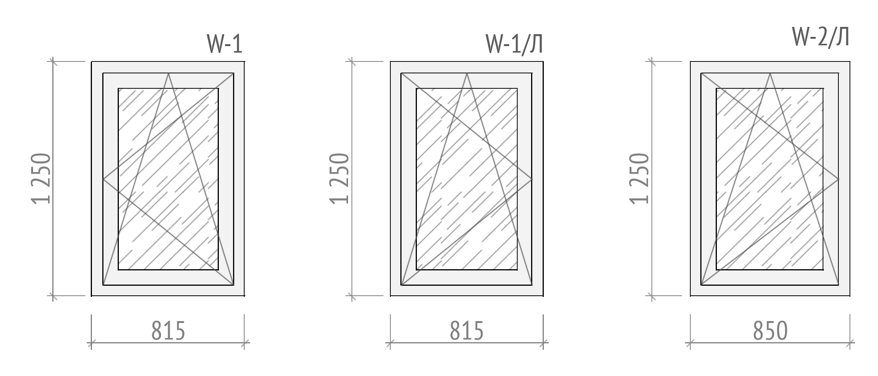
Заміна вхідних дверей
 | Демонтаж існуючого дверного блоку | шт | 1
 | Монтаж нового існуючого блоку | шт | 1
Матеріали:
 | Дверний блок D-1 | шт | 1
Ремонт дверних укосів
 | Відновлення укосів. Включаючи роботу, матеріали. | м | 10.5
Креслення блоку вхідних дверей
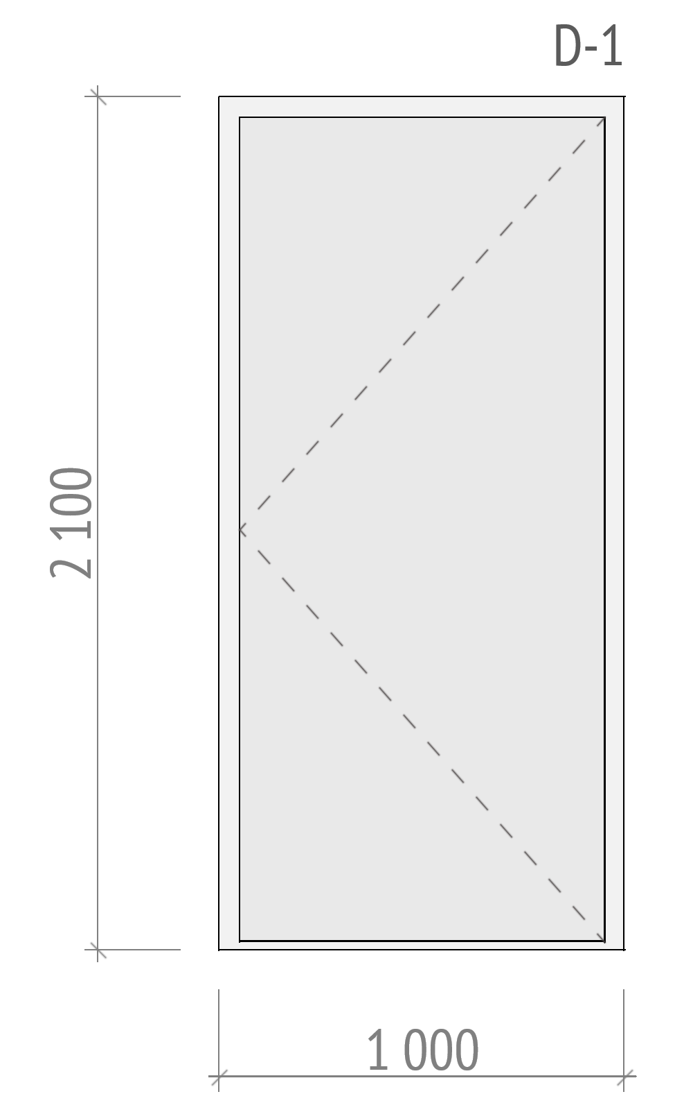
Загальна вартість:
с. Женишківці. вул. Мельниченка
Вид робіт:
 | Демонтаж існуючого віконного блоку | шт | 2
 | Монтаж нового віконного блоку | шт | 2
 | Монтаж віконного відливу | шт | 2
 | Монтаж підвіконної дошки | шт | 2
Матеріали:
 | Віконний блок W-1 | шт | 2
 | Підвіконна дошка | шт | 2
 | Віконний відлив | шт | 2
Ремонт віконних укосів
 | Відновлення укосів. Включаючи роботу, матеріали. | м | 16
Креслення віконних та дверних блоків (ПВХ)
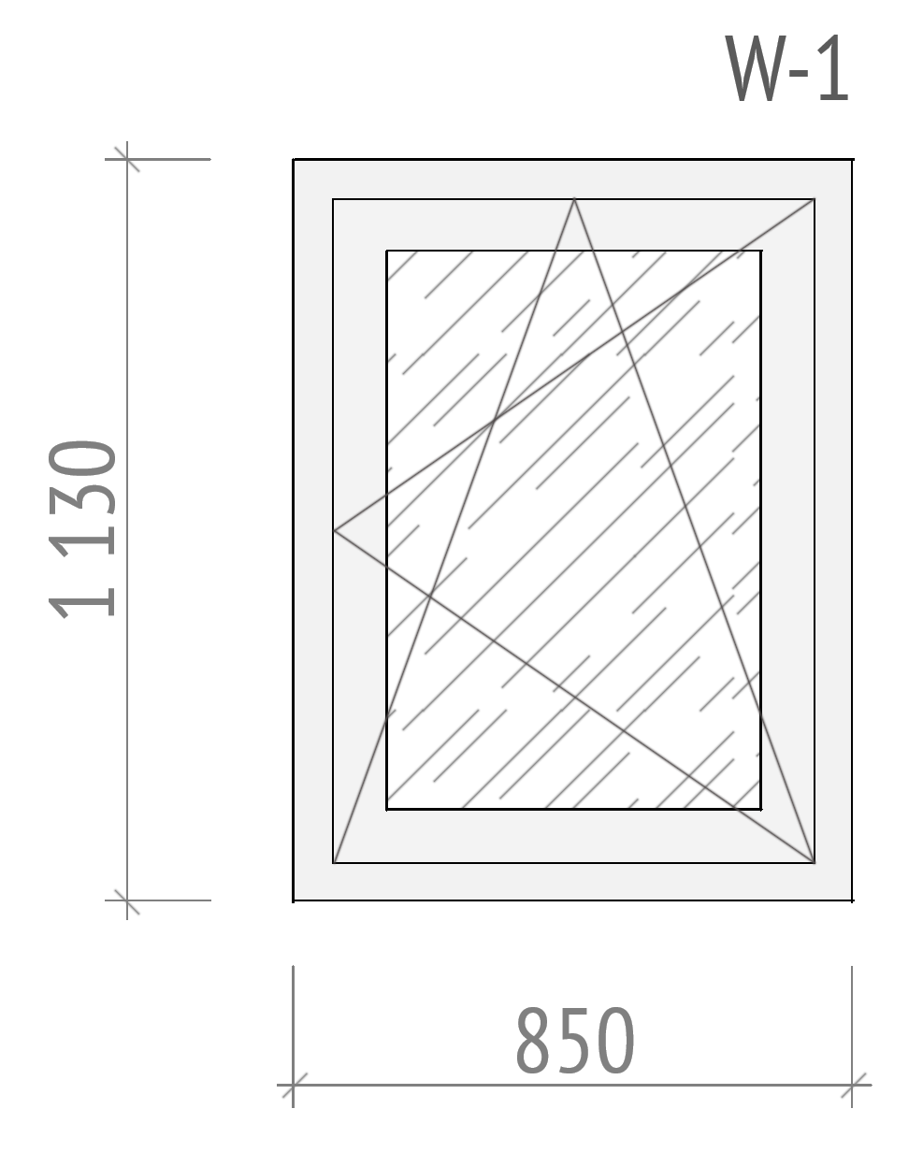
Вид робіт:
 | Земляні роботи по риттю септіку | м3 | 22
 | Земляні роботи по риттю траншеї | м3 | 4
 | Роботи з підготовки площини для септіку з щебню та піску | м3 | 2.5
 | Монтаж ЗБ кілець септіку (7 кілець 5 плит, 2люк) | шт | 1
 | Прокладання труби каналізації | м | 8
 | Зворотня засипка грунтом кілець септіку | м3 | 6
 | Зворотня засипка грунтом траншеї | м3 | 4
Матеріали:
 | ЗБ кільце КС 15-9 | шт | 5
 | Кришка залізобетона ПП 15-2 | шт | 2
 | Плита днища кілець ПН-15 | шт | 1
 | ЗБ кільце КС 7-9 | шт | 2
 | Кришка бетонного колодязя ПП-80 | шт | 2
 | Люк каналізаційний, садовий, | шт | 2
 | Щебінь | шт | 2
 | Пісок | шт | 2
 | Труба каналізаційна ⌀110мм. 2м. | шт | 6
 | Коліно внутрішне 45°, 110мм. | шт | 4
 | Цемент 500 (25кг.) | шт | 6
 | Витратні матеріали (фум.стрічки, силікони та інше) | шт | 1
Загальна вартість:
с. Пирогівка, вул. Канарчика
Вид робіт:
 | Демонтаж існуючого віконного блоку | шт | 6
 | Монтаж нового віконного блоку | шт | 6
 | Демонтаж існуючого дверного блоку | шт | 2
 | Монтаж нового дверного блоку | шт | 2
 | Монтаж віконного відливу | шт | 6
 | Монтаж підвіконної дошки | шт | 6
Матеріали:
 | Віконний блок W-1 | шт | 6
 | Віконний блок W-1/Л | шт | 6
 | Дверний блок D-1 | шт | 1
 | Дверний блок D-1/Л | шт | 1
 | Підвіконна дошка 300х1600мм. | шт | 6
 | Віконний відлив 200х1600мм. | шт | 6
Ремонт віконних укосів
 | Відновлення укосів. Включаючи роботу, матеріали. | м | 54
Креслення віконних та дверних блоків (ПВХ)
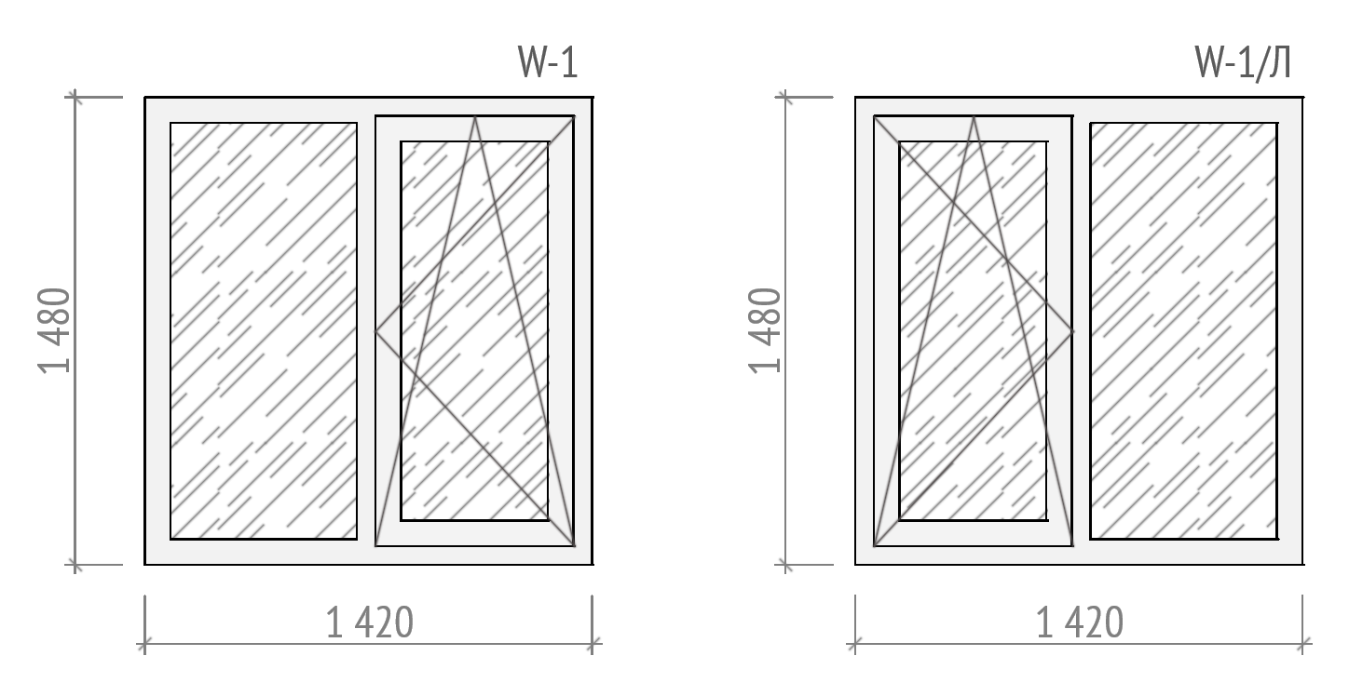 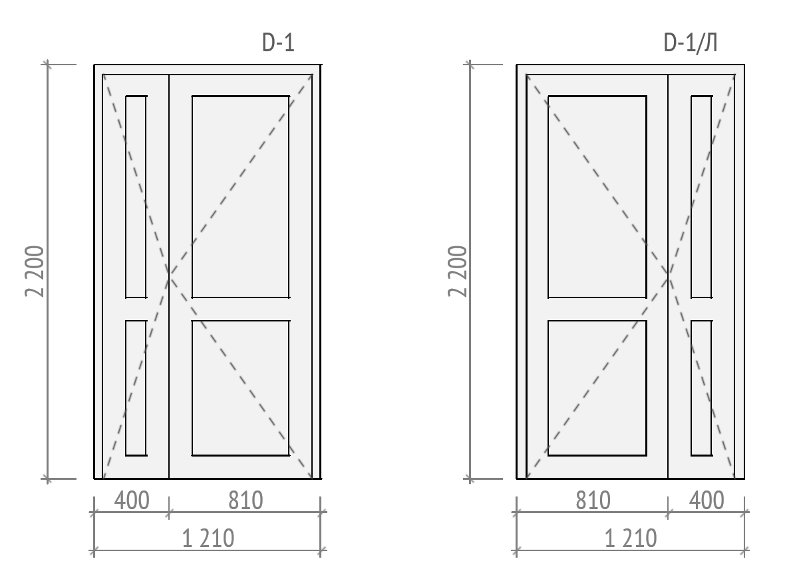
Стягування будинку (периметр 42м.п.)
Роботи:
 | Монтажні роботи по стягуванню будинку | шт | 1
Матеріали:
 | Прут сталевий ⌀20 | м | 84
 | Кутик металевий 70х65, 3м. | шт | 4
 | Шпилька металева з різьбою ⌀20, 0,5м. | м | 8
 | Гайки, шайби | кг | 2
 | Фарба, ПФ 2,8кг. | шт | 1
 | Круг відрізний | шт | 1
 | Електроди (уп.) | шт | 1
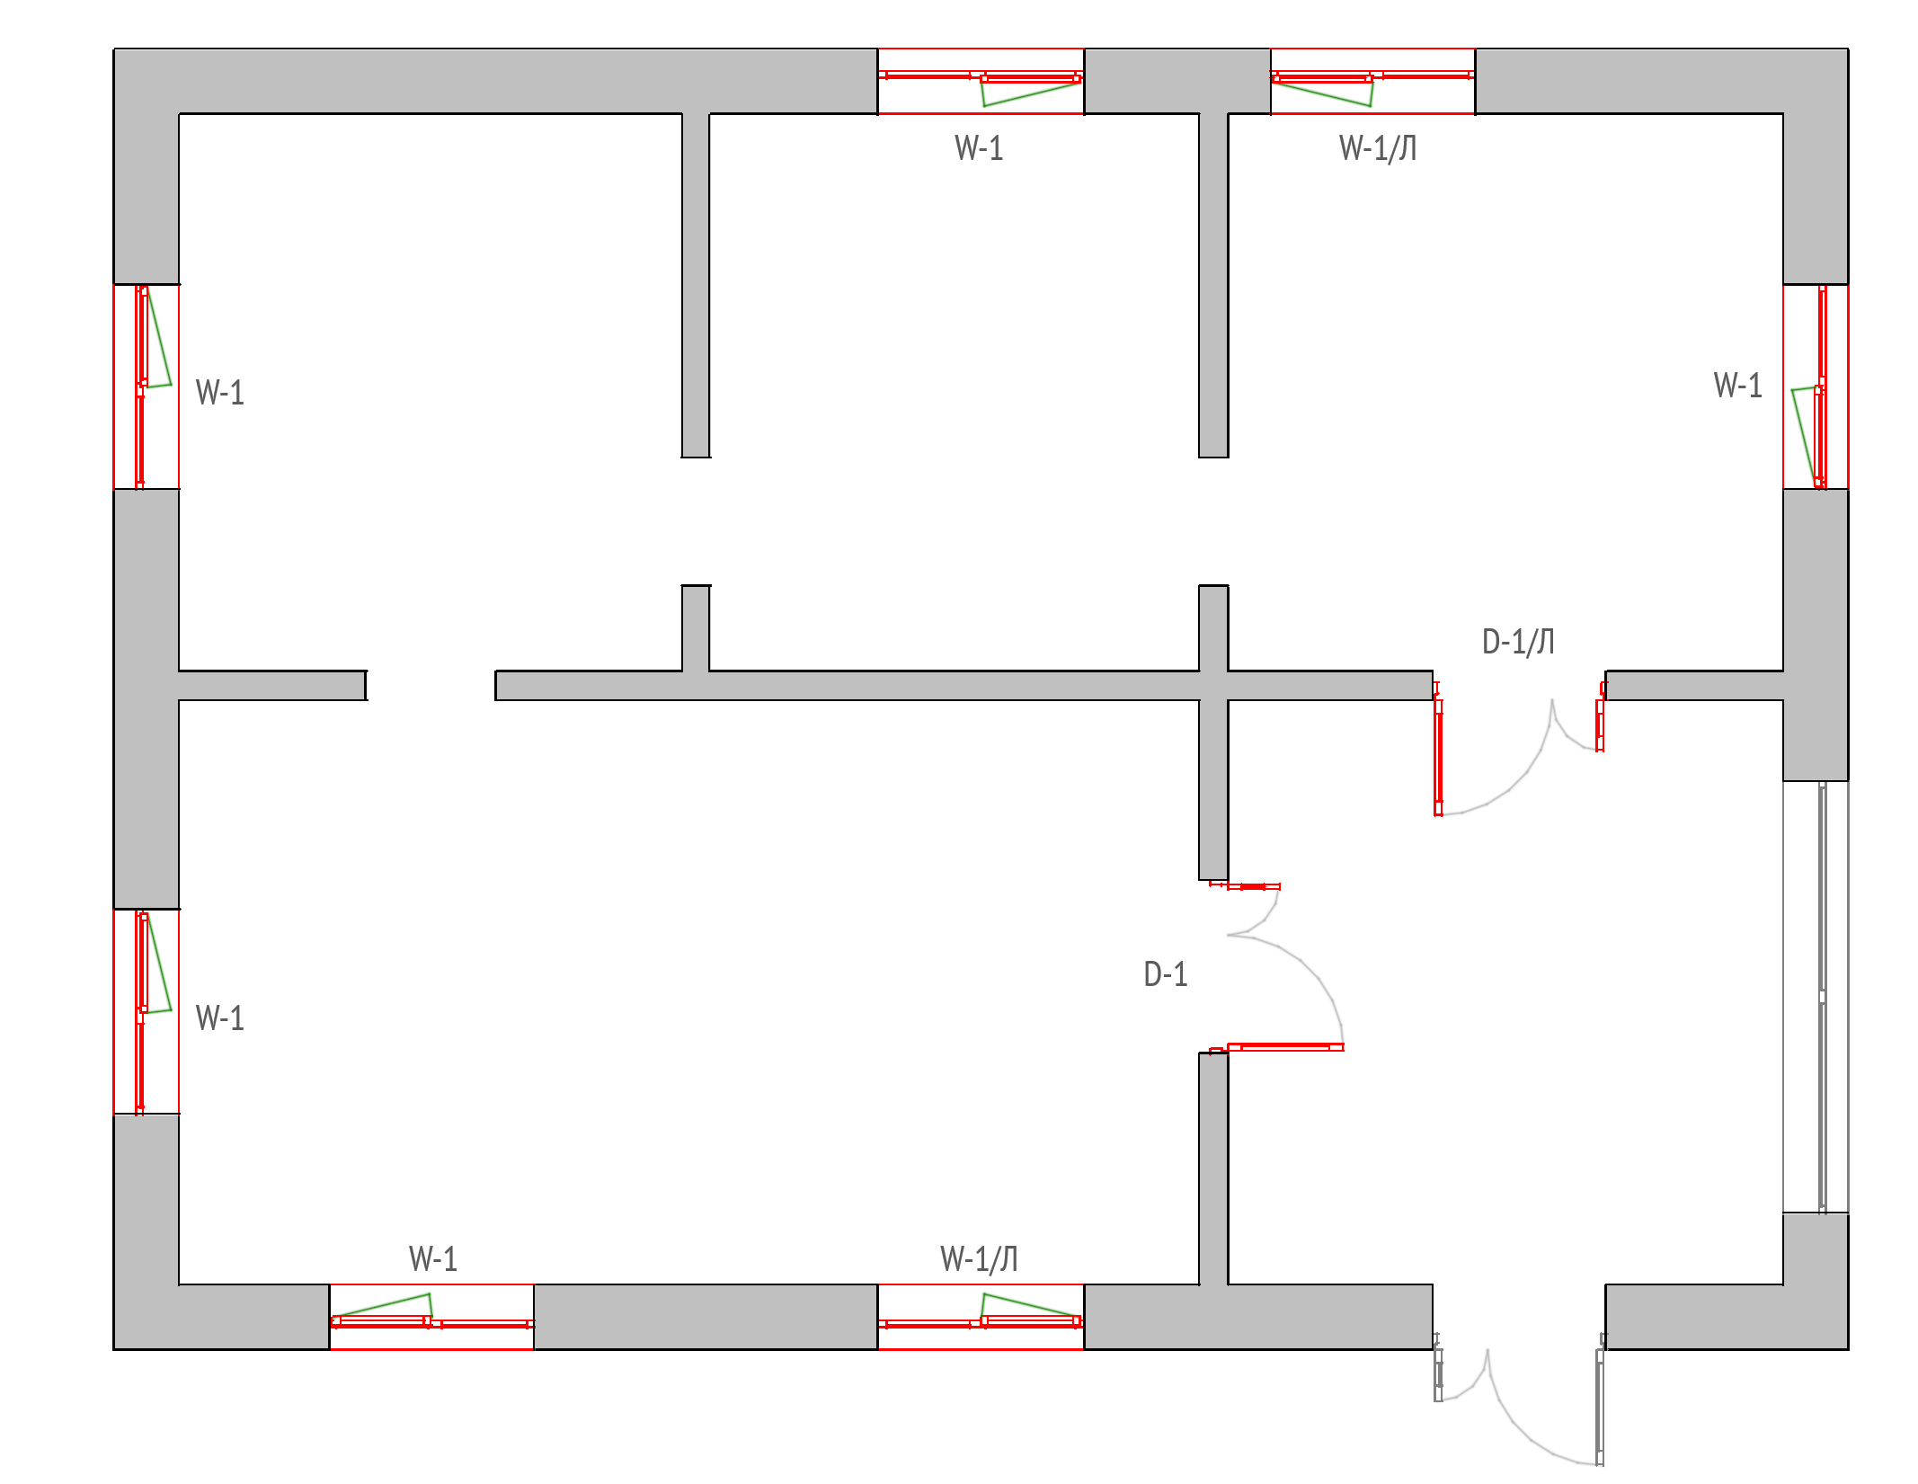
Загальна вартість:
с. Майдан Олександрівський, вул. І.Рембоча
Вид робіт:
 | Демонтаж існуючого віконного блоку | шт | 6
 | Монтаж нового віконного блоку | шт | 6
 | Монтаж віконного відливу | шт | 6
 | Монтаж підвіконної дошки | шт | 6
Матеріали:
 | Віконний блок W-1 | шт | 2
 | Віконний блок W-1/Л | шт | 1
 | Віконний блок W-2 | шт | 3
 | Підвіконна дошка 450х1200мм. | шт | 6
 | Віконний відлив 250х1400мм | шт | 6
Ремонт віконних укосів
 | Відновлення укосів. Включаючи роботу, матеріали. | м | 43.2
Креслення віконних та дверних блоків (ПВХ)
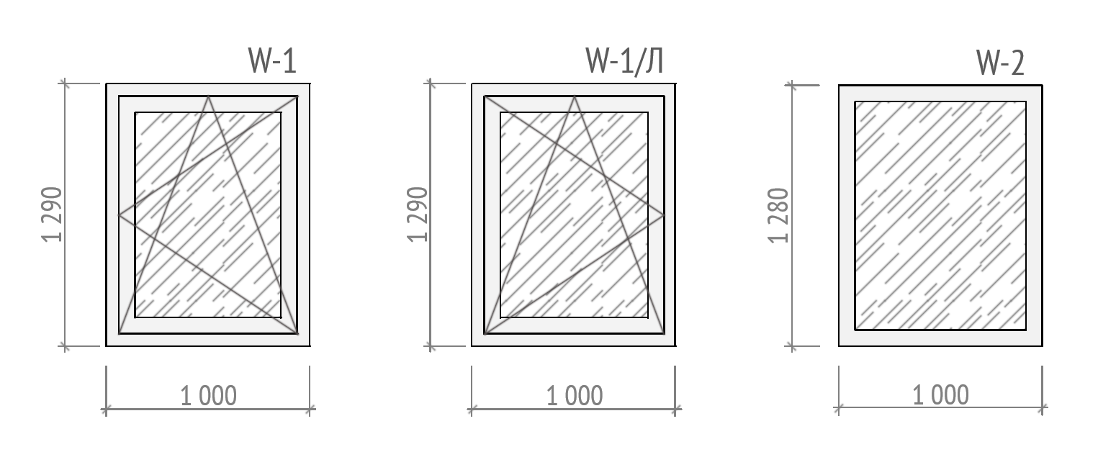
Заміна вхідних дверей
Вид робіт:
 | Демонтаж існуючого дверного блоку | шт | 1
 | Монтаж нового існуючого блоку | шт | 1
Матеріали:
 | Дверний блок D-1 | шт | 1
Ремонт дверних укосів
 | Відновлення укосів. Включаючи роботу, матеріали. | m | 5.6
Креслення блоку вхідних дверей
 | 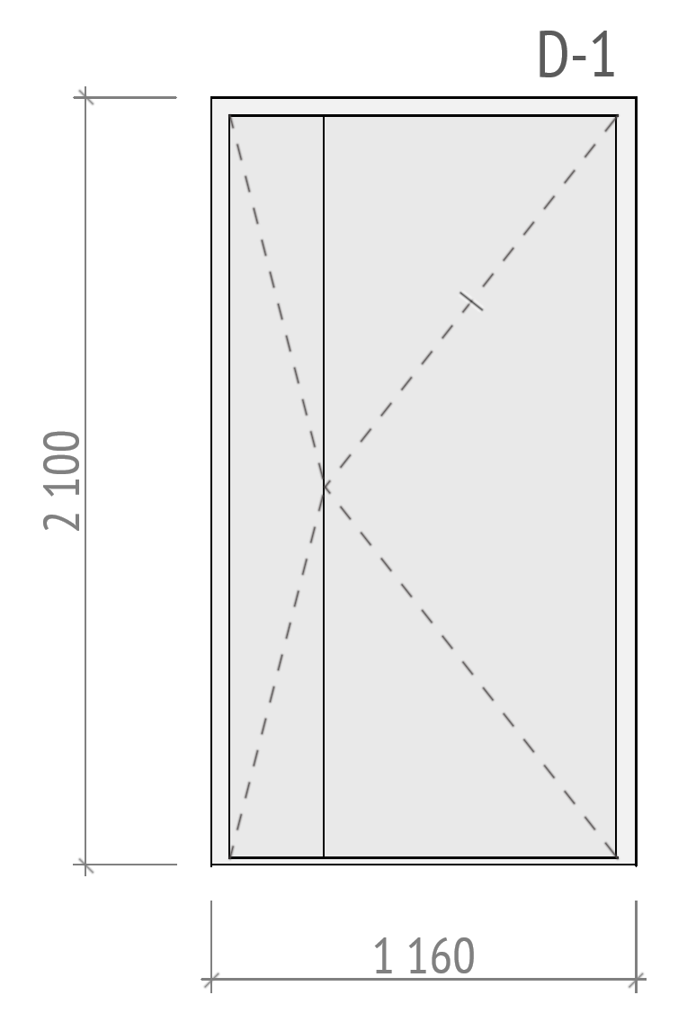
Заміна газоваго конвектору
Вид робіт:
 | Демонтаж існуючого газового конвектору | шт | 1
 | Монтаж нового газового конвектору | шт | 1
Матеріали:
 | Газовий конвектор | шт | 1
 | Витратні матеріали | шт | 1
Закладання віконного отвору
Вид робіт:
 | Демонтаж існуючого віконного блоку | шт | 2
 | Закладання віконного отвору піноблоком товшиною 300мм. | м2 | 2.6
 | Чорнове штукатурення стін. З двох сторін | м2 | 5.2
Матеріали:

 | Піноблок D400 600х300х200мм. | шт | 30
 | Клей для піноблоку, 25кг. | шт | 2
 | Арматура d10 мм 2 м.п. | шт | 2
 | Штукатурка цементно-піщана ручного нанесення 25 кг | шт | 4
 | Ґрунтовка глибокопроникна 5 л | шт | 1
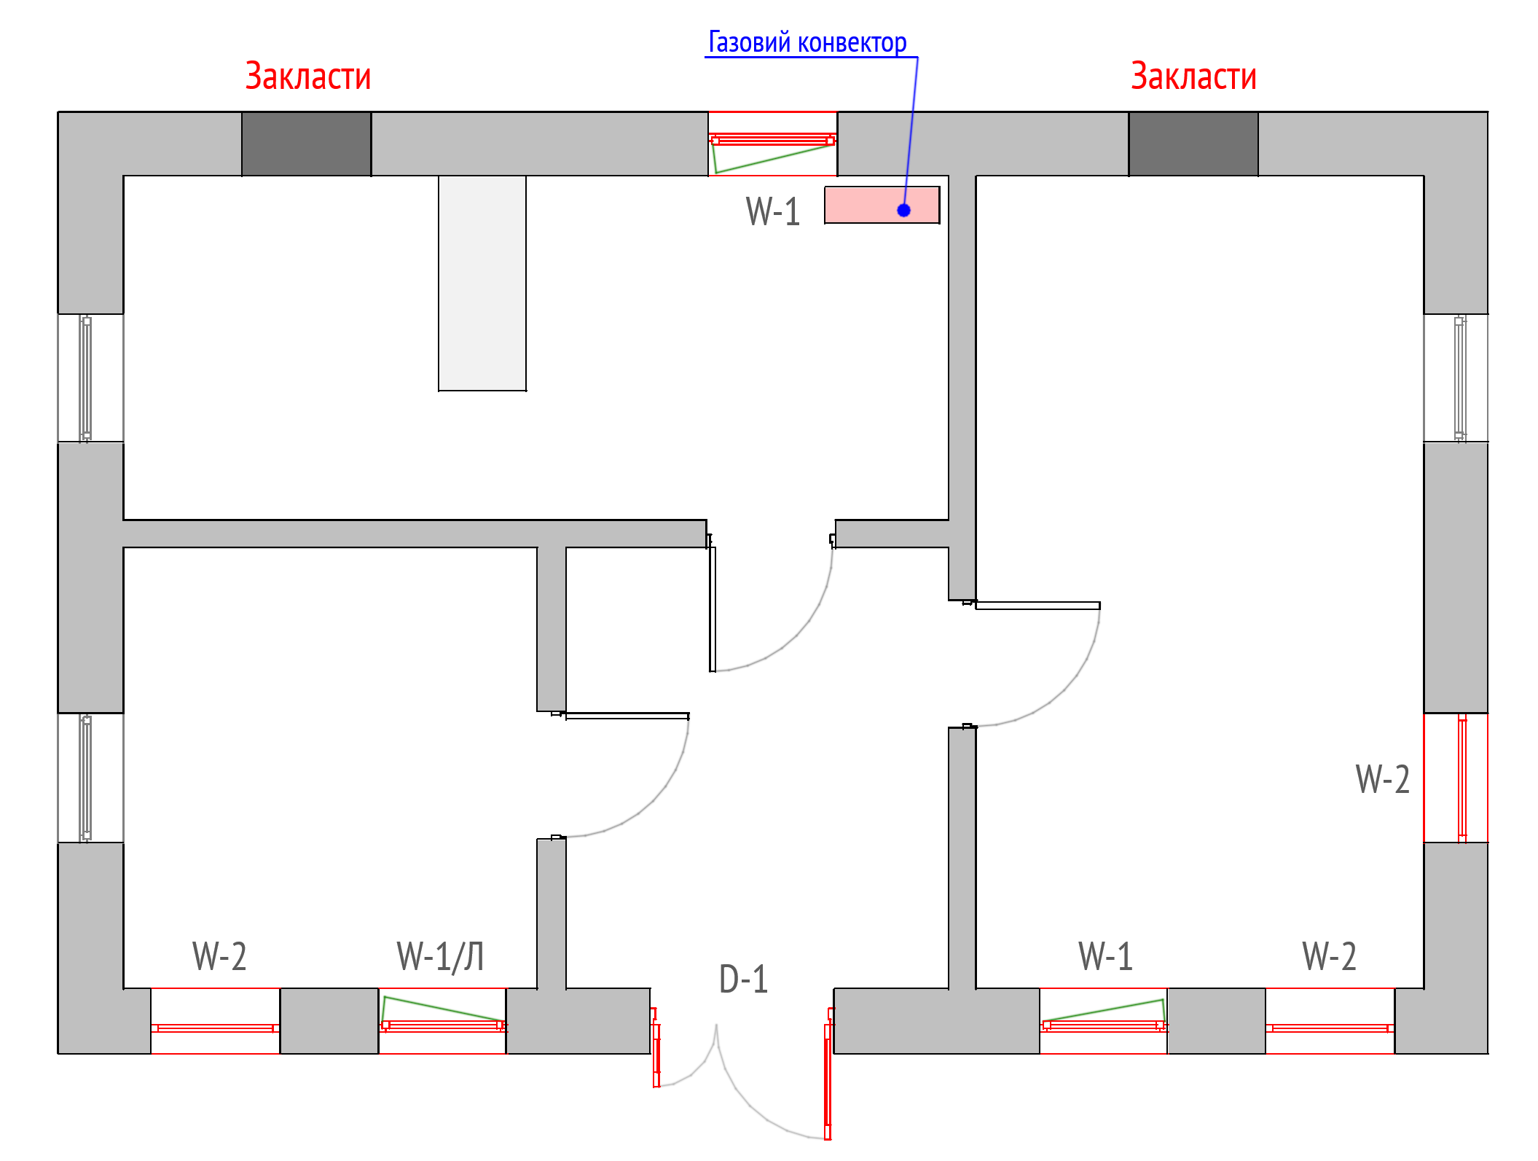
Загальна вартість:
с. Охримівці, вул. Народна
 | Демонтаж існуючого віконного блоку | шт | 2
 | Монтаж нового віконного блоку | шт | 2
 | Монтаж віконного відливу | шт | -
 | Монтаж підвіконної дошки | шт | -
Матеріали:
 | Віконний блок W-1 | шт | 1
 | Віконний блок W-1/Л | шт | 1
 | Підвіконна дошка | шт | -
 | Віконний відлив | шт | -
Ремонт віконних укосів
 | Відновлення укосів. Включаючи роботу, матеріали. | м | 23
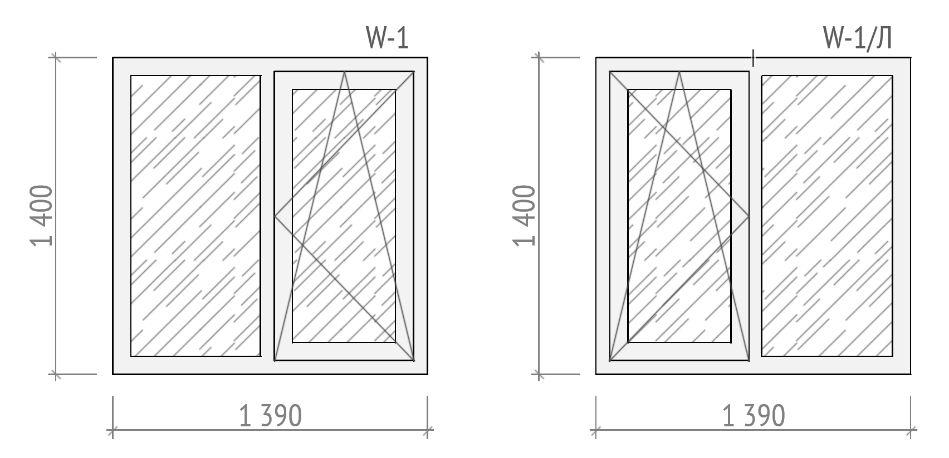
Заміна міжкімнатних дверей
Вид робіт:
 | Демонтаж існуючого дверного блоку | шт | 2
 | Монтаж нового існуючого блоку (в лутку) | шт | 2
Матеріали:
 | Дверний блок D-1М | шт | 1
 | Дверний блок D-2М | шт | 1
Ремонт дверних укосів
 | Відновлення укосів. Включаючи роботу, матеріали. | m | 10.5
Креслення блоку вхідних дверей
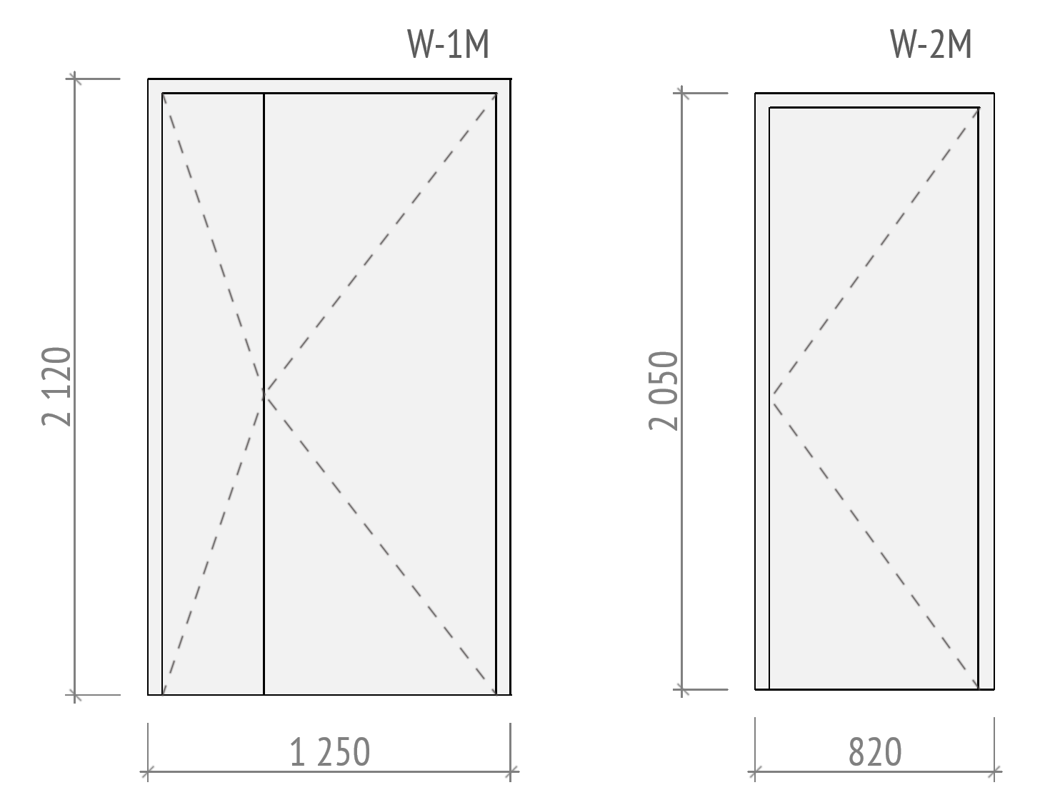
Ремонт ванної кімнати
Демонтажні роботи
Вид робіт:
 | Демонтаж існуючого санех.обладнання | шт | 5
 | Демонтаж існуючих труб водопостачання | м | 14
 | Демонтаж існуючої плитки з підлоги | м2 | 5.6
 | Зачистка стін відіснуючої обробки стін(шпалери) | м2 | 32
Сантехнічні роботи
 | 1 етап
 | Прокладка нових труб каналізації. | м | 6
 | Прокладка нових труб водопостачання | м | 20
 | Улаштування нових сантехнічних точок для підключення сантех. Виробів (Точка - виведення гарячого водопостачання, холодного водопостачання, каналізація) | шт | 8
 | 2 етап | шт
 | Підключення водонагрівача | шт | 1
 | Монтаж та підключення ванни | шт | 1
 | Монтаж та підключення унітазу | шт | 1
 | Монтаж та підключення раковини умивальної | шт | 1
 | Підключення змішувача для ванни, з душем. | шт | 1
 | Підключення гігієнічного душу (зовнішнього) | шт | 1
 | Підключення змішувача для раковини | шт | 1
 | Підключення пральної машини. (існуючої) | шт | 1
Матеріали:
 | Труба каналізаційна ⌀50мм. 2м. | шт | 12
 | Труба каналізаційна ⌀110мм. 2м. | шт | 2
 | Труба поліпропіленова 20мм. 2м | шт | 12
 | Сантехнічні фітінги (кутики, пластини монтажні, крани, кронштейни та інше) | шт | 1
 | Ванна сталева 170х75 см | шт | 1
 | Унітаз з баком та кришкою | шт | 1
 | Гофра для унітазу | шт | 1
 | Тумба підлогова з умивальником | шт | 1
 | Змішувач для ванни з душовою лійкою | шт | 1
 | Змішувач для умивальника | шт | 1
 | Гігієнічний душ зовнішнього монтажу | шт | 1
 | Сифон для ванни | шт | 1
 | Сифон для раковини | шт | 1
 | Витратні матеріали (фум стрічки, герметики, піна та інше.) | шт | 1
Електромонтажні роботи
Вид робіт:
 | 2 етап
 | Розведення електрики в приміщенні | шт | 11
 | Влаштування отвору в стіні для вентилятора | шт | 1
 | Штробування | м | 12
 | Прокладання дроту | м | 40
 | Монтаж підрозетника | шт | 5
 | 1 етап
 | Підключення електро фурнітури | шт | 5
 | Пыдключення витяжного вентилятора | шт | 1
 | Підключення стельових LED світильників | м | 1
 | Монтаж та підключення рушникосушки | шт | 1

Матеріали:
 | Стельоий LED світильник 600x600 мм 36Вт 4000К | шт | 1
 | Кабель ВВГ нг 3х2,5 мм2 | м | 30
 | Кабель ВВГ зх1,5 мм2 | м | 10
 | Коробка розподільча | шт | 2
 | Підрозетник | шт | 5
 | Розетка | шт | 4
 | Вимикач | шт | 1
 | Вентилятор витяжний, побутовий | шт | 1
 | Рушникосушка електрична | шт | 1
 | Витратні матеріали (Ізоляційні матеріали, кріплення, тощо) | шт | 1
Ремонт підлогового покриття
Вид робіт:
 | Грунтування підлоги (2 рази) | м2 | 6
 | Ремонт підлоги та вирівнювання універсальною цементно-піщаною сумішшю (стяжка до 10мм.) | м2 | 6
 | Грунтування підлоги (2 рази) | м2 | 6
 | Гідроізоляція підлоги | м2 | 6
 | Вкладання керамограніту на підлогу з затиркою швів, з організацією нахилу до трапу, в зоні душової кабіни (див. креслення) | м2 | 6
Матеріали:
 | Грунтовка глибокопроникаюча (10л.) | шт | 1
 | Універсальна цементно-піщана суміш (стяжка) 25кг. | шт | 5
 | Гідроізоляційна мастіка (12кг.) | шт | 1
 | Клей для плитки 25кг. | шт | 2
 | Плитка для підлоги 600х600мм. | м2 | 16.5
 | Фуга для плитки 2кг. | шт | 2
 | Витратні матеріали | шт | 1
Ремонт стін
Вид робіт:
 | Грунтування стін (2 рази) | м2 | 31
 | Ремонт стін цементно-піщаною суміщщю 25 кг. (підготовка для вкладання плитки) | м2 | 31
 | Гідроізоляція стін | м2 | 31
 | Укладання плитки на стінах з затиранням швів(h 2,7м.) | м2 | 31
 | Сверління отворів в плитці | м2 | 200
Матеріали:
 | Грунтовка глибокопроникаюча (10л.) | шт | 2
 | Маяк штукатурний 10мм. 3м. | шт | 22
 | Універсальна цементно-піщана суміш, 25кг. | шт | 35
 | Гідроізоляційна мастіка (12кг.) | шт | 2
 | Клей для плитки 25кг. | шт | 14
 | Плитка для стін 600х300мм. | м2 | 36
 | Фуга для плитки 2кг. | шт | 3
 | Профіль алюмінієвий для плитки (завершувальний) 13мм. 2,5м. | шт | 4
 | Витратні матеріали | шт | 1
Монтаж ГК конструкції
Вид робіт:
 | Монтаж ГК конструкції стелі | м2 | 5.6
 | Шпатлювання ГК стелі | м2 | 5.6
 | Фарбування стелі | м2 | 5.6
Матеріали:
 | Профіль UD27, 3м. | шт | 4
 | Профіль СD60, 3м. | шт | 5
 | Гіпсокартон вологостійкий 2500x1200х12,5 мм 3 кв. м | шт | 3
 | Дюбель ударний гриб для швидкого монтажу та шурупом 6x40 мм 100 шт. | шт | 1
 | Саморіз по металу для гіпсокартону 3,5x25 мм 250 шт | шт | 2
 | Саморіз зі свердлом по металу для гіпсокартону 3,5x9,5 мм 500 шт | шт | 1
 | Стрічка для швів та кутів гіпсокартону 50мм., 75м. | м | 1
 | Шпатлівка, 25кг. | шт | 1
 | Витратні матеріали | шт | 1
 | Грунтовка глибокопроникаюча малярна (10л.) | шт | 1
 | Фарба акрилова. (7кг) | шт | 1
 | Витратні матеріали | шт | 1
Інші роботи
 | Вивезення будівельного сміття | шт | 1
 | Доставка будівельних матеріалів | шт | 1
Влаштування септіку
Вид робіт:
 | Земляні роботи по риттю септіку | m3 | 22
 | Земляні роботи по риттю траншеї | m3 | 4
 | Роботи з підготовки площини для септіку з щебню та піску | m3 | 2.5
 | Монтаж ЗБ кілець септіку (7 кілець 5 плит, 2люк) | шт | 1
 | Прокладання труби каналізації | м | 6
 | Зворотня засипка грунтом кілець септіку | m3 | 6
 | Зворотня засипка грунтом траншеї | m3 | 3
Матеріали:
 | ЗБ кільце КС 15-9 | шт | 5
 | Кришка залізобетона ПП 15-2 | шт | 2
 | Плита днища кілець ПН-15 | шт | 1
 | ЗБ кільце КС 7-9 | шт | 2
 | Кришка бетонного колодязя ПП-80 | шт | 2
 | Люк каналізаційний, садовий, | шт | 2
 | Щебінь | m3 | 2
 | Пісок | m3 | 2
 | Труба каналізаційна ⌀110мм. 2м. | шт | 4
 | Коліно внутрішне 45°, 110мм. | шт | 4
 | Цемент 500 (25кг.) | шт | 6
 | Витратні матеріали (фум.стрічки, силікони та інше) | шт | 1
Загальна вартість:
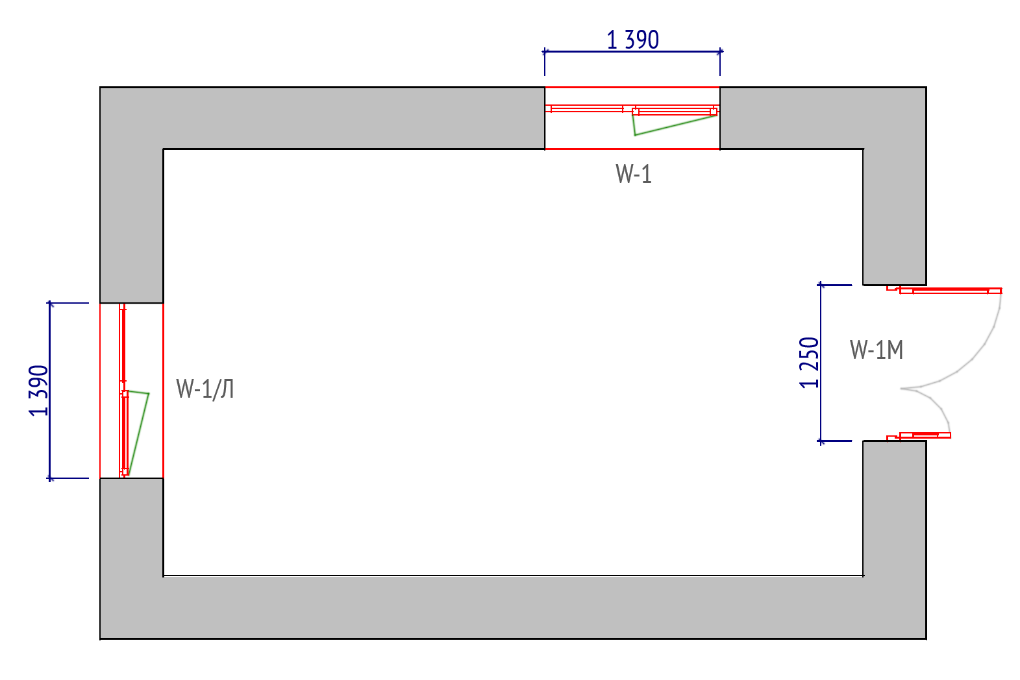 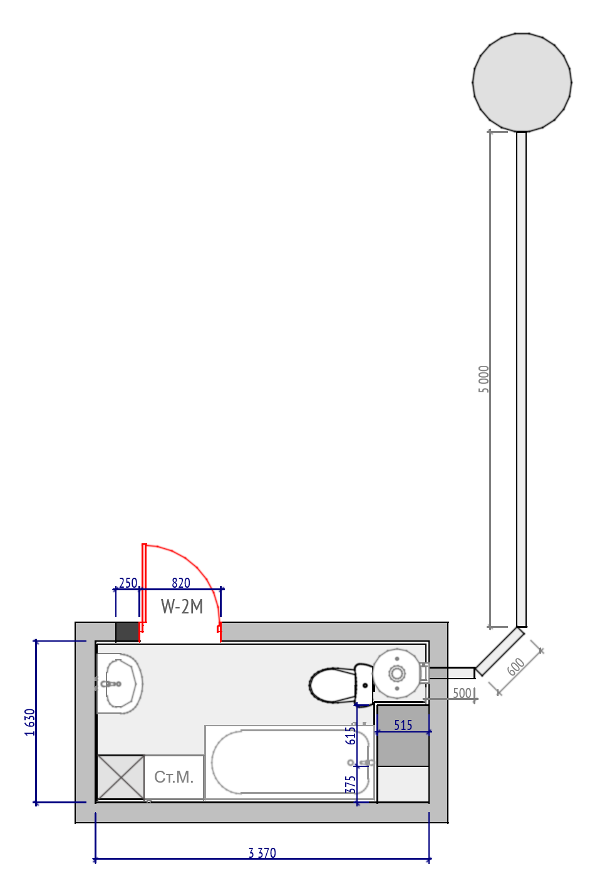
с. Слобідка Охріновецька, вул. Тичини
Влаштування рекуператорів
Вид робіт:
 | Монтаж рекуператора | шт | 5
 | Електророзведення | шт | 5
Матеріали:
 | Рекуператор побутовий внутистінний | шт | 5
 | Кабель 3х2,5м2 | м.п. | 60
 | Щит розподільчтй на 4 модулі | шт | 1
 | Диференційний автомат | шт | 1
 | Труба гофрована з протяжкою/ ПВХ короб | м.п. | 60
 | Витратрі матеріали.(кріплення, ізоляційні стрічки та інше) | шт | 1
Влаштування вимощення
Вид робіт:
 | Підготовчі роботи (розробка грунту, ущільнена піщано-щебнева подушка ) | м.п. | 28
 | Влаштування бетонного вимощення шириною 1м. (вкладання полістиролу, в'язання арматурної сітки, влаштування опалубки, заливка бетоном) | м.п. | 28
Матеріали:
 | Цемент м500, 25кг. | шт | 50
 | Пісок будівельний | м3 | 3.5
 | Щебінь. Фр. 20-30мм. | м3 | 3.5
 | Сітка армуюча 1000х2000мм ф3мм.. Клітина 100х100мм | шт | 14
 | Пінополістирол 550х1200х50мм. | шт | 56
 | Плівка поліетиленова 1,5м. 200мкн. | м.п. | 30
 | Дошка дерев'яна 25х100х4000мм. | шт | 12
 | Витратні матеріали (цвяхи, піни, скоби та інше) | шт | 1
Утеплення горища (200мм.)
Вид робіт:
 | Вкладання пароізоляційної плівки | м2 | 90
 | Набивання дерев'яного брусу на лаги | м.п | 103
 | Вкладаггя мінеральної вати 100мм в два шари | м2 | 180
 | Вкладання гідроізоляційної плівки | м2 | 90
 | Набивання ходових дошок | м2 | 24
Матеріали:
 | Пароізоляційна плівка, 75м. | шт | 2
 | Гідроізоляційна плівка, 75м. | шт | 2
 | Мінеральна вата 600х1200х100мм. 105кг/м3. (2,16м2 в упаковці.) | шт | 86
 | Дерев'яний брус 100х50х4000мм. | шт | 27
 | Дерев'яна дошка 25х100х4000мм. | шт | 55
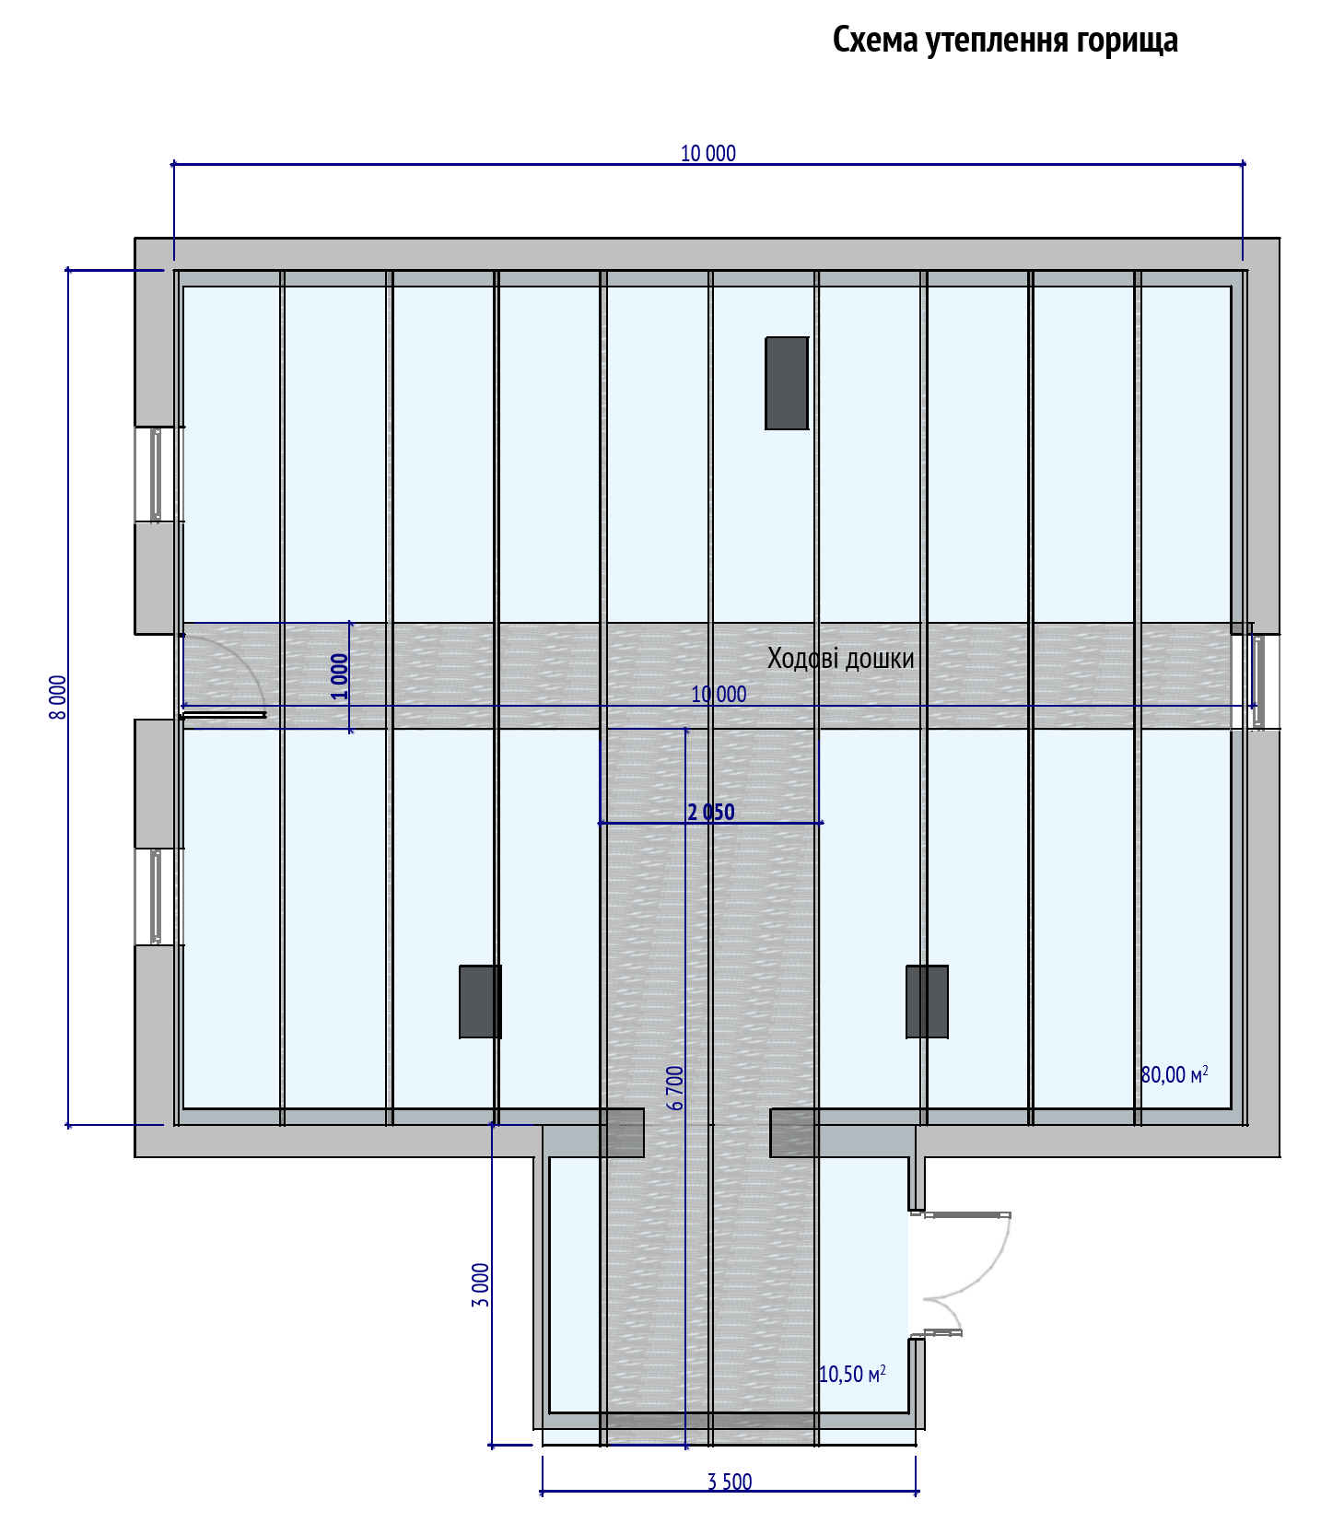 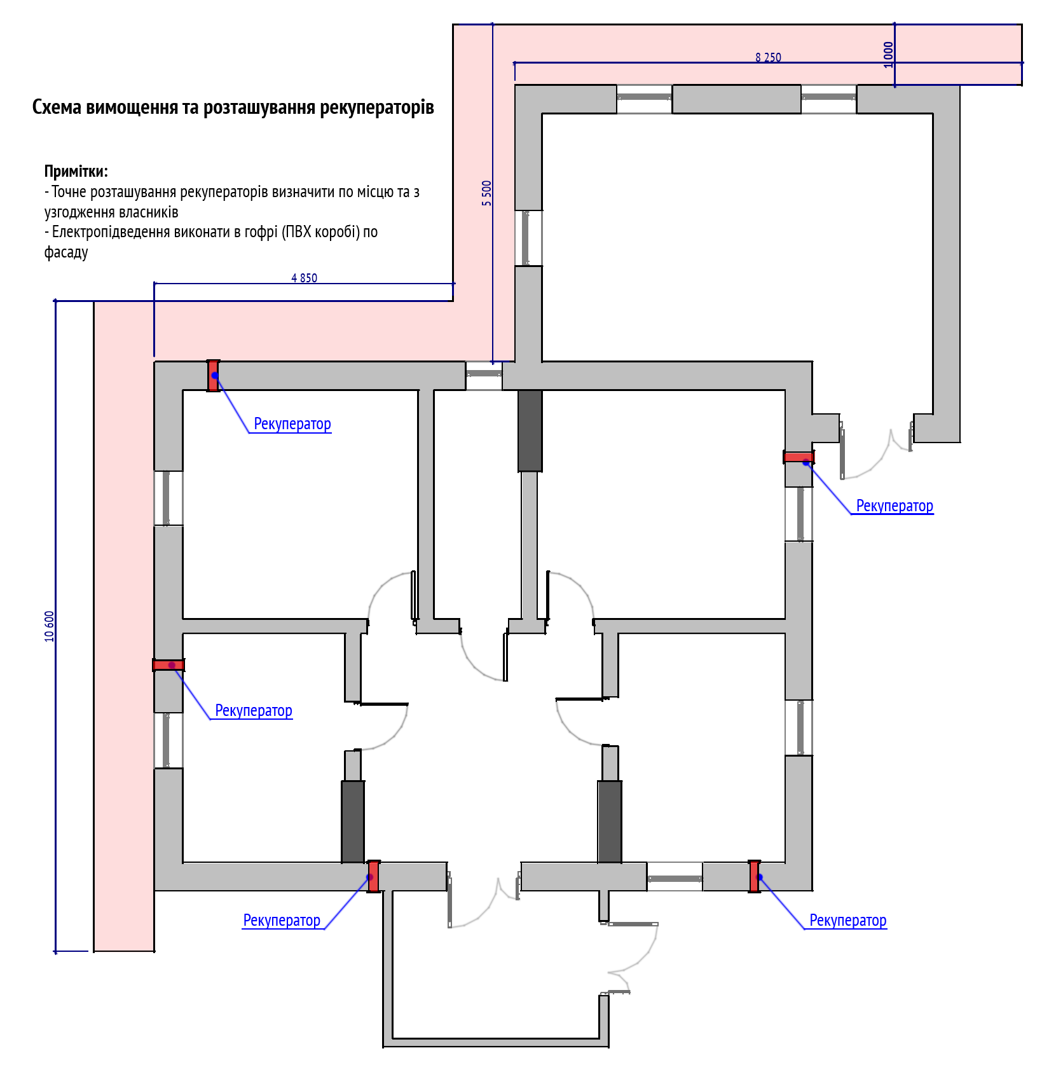
Загальна вартість:
с. Віньківці, вул. Мельниченка
Заміна дверних та віконних блоків (ПВХ конструкції)
Вид робіт:
 | Демонтаж існуючого віконного блоку | шт | 9
 | Монтаж нового віконного блоку | шт | 9
 | Демонтаж існуючого дверного блоку | шт | 1
 | Монтаж нового дверного блоку | шт | 1
 | Монтаж віконного відливу | шт | 9
 | Монтаж підвіконної дошки | шт | 9
Матеріали:
 | Віконний блок W-1 | шт | 4
 | Віконний блок W-1/Л | шт | 4
 | Віконний блок W-2/Л | шт | 1
 | Дверний блок D-2/Л | шт | 1
 | Підвіконна дошка 1200х350мм. Уточнити по місцю | шт | 9
 | Віконний відлив 1200х200мм. Уточнити по місцю | шт | 9
Ремонт віконних укосів
 | Відновлення укосів. Включаючи роботу, матеріали. | м | 60
Креслення віконних та дверних блоків (ПВХ)
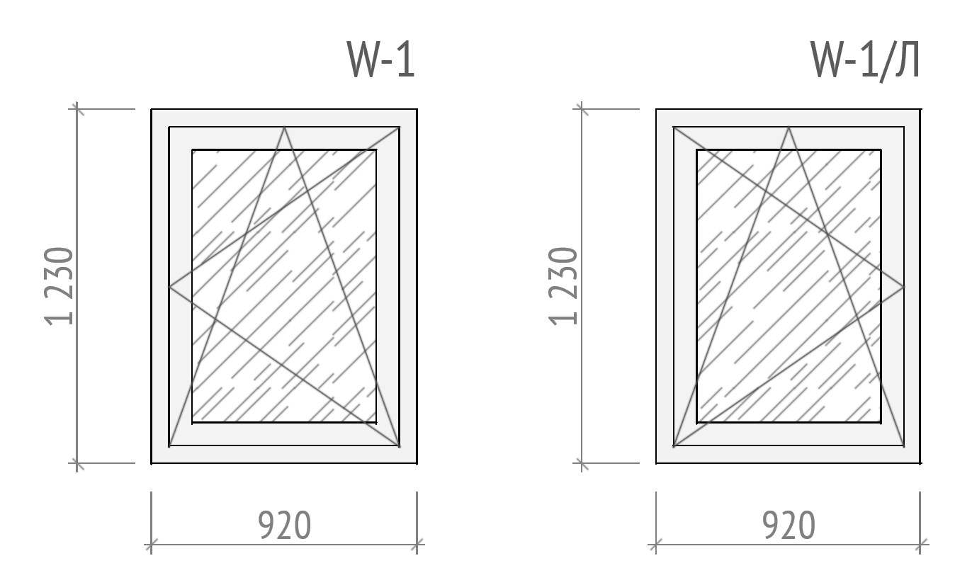 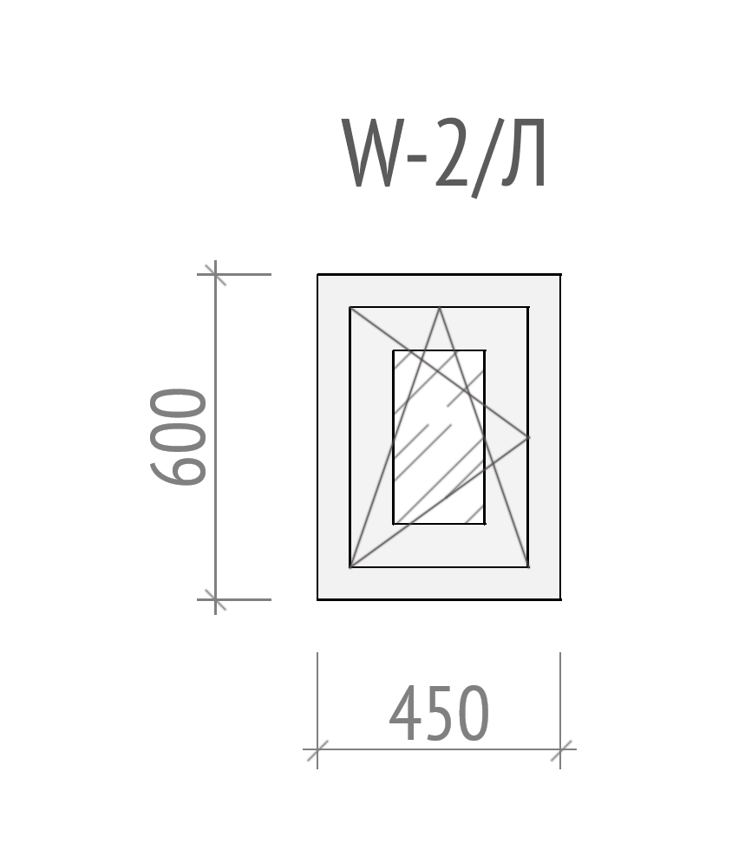 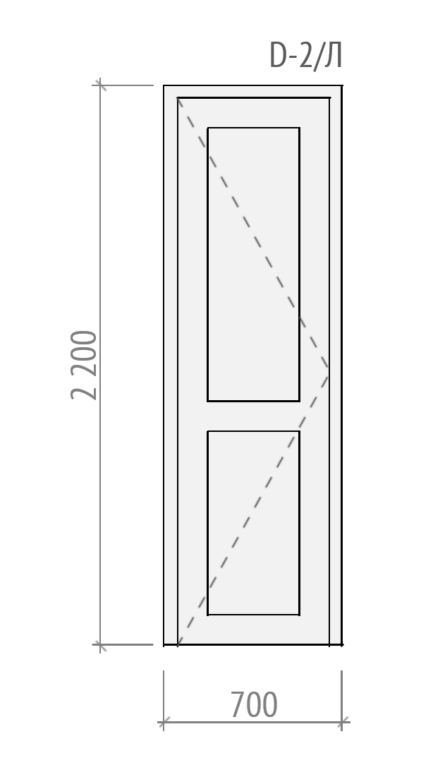
Заміна вхідних дверей
Вид робіт:
 | Демонтаж існуючого дверного блоку | шт | 5
 | Монтаж нового існуючого блоку | шт | 5
Матеріали:
 | Дверний блок D-1 | шт | 1
Ремонт дверних укосів
 | Відновлення укосів. Включаючи роботу, матеріали. | м | 11
Креслення блоку вхідних дверей
 | 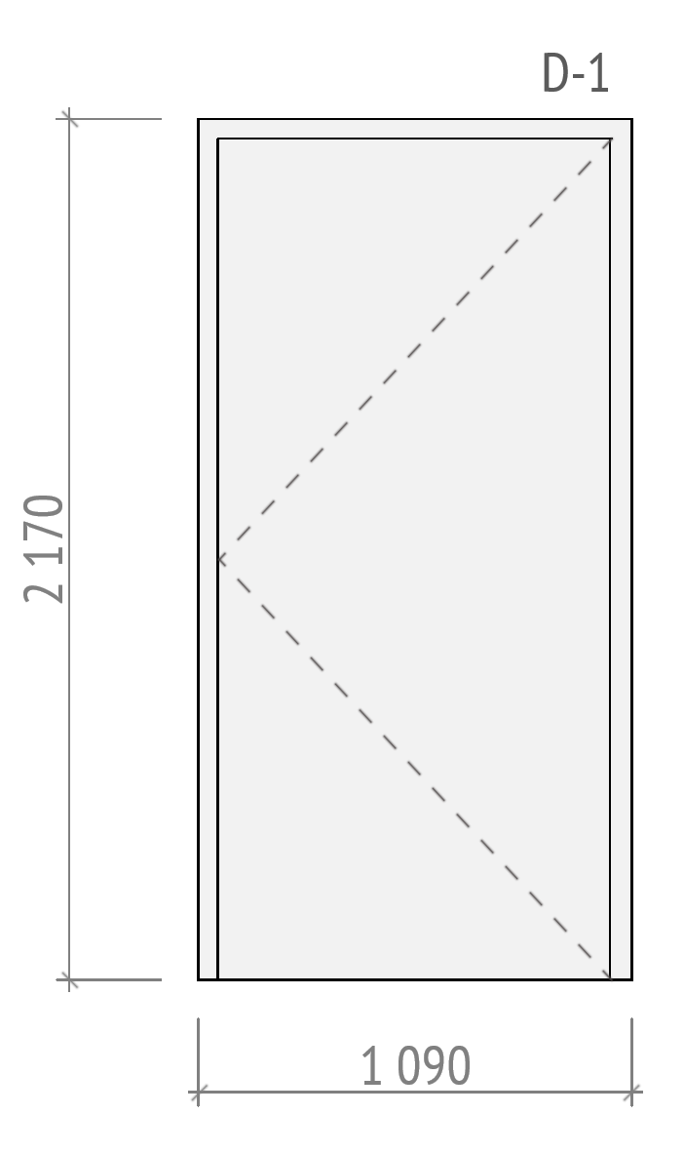
Влаштування септіку
Вид робіт:
 | Земляні роботи по риттю септіку | m3 | 22
 | Земляні роботи по риттю траншеї | m3 | 4
 | Роботи з підготовки площини для септіку з щебню та піску | m3 | 2.5
 | Монтаж ЗБ кілець септіку (7 кілець 5 плит, 2люк) | шт | 1
 | Прокладання труби каналізації | м | 8
 | Зворотня засипка грунтом кілець септіку | m3 | 6
 | Зворотня засипка грунтом траншеї | m3 | 4
Матеріали:
 | ЗБ кільце КС 15-9 | шт | 5
 | Кришка залізобетона ПП 15-2 | шт | 2
 | Плита днища кілець ПН-15 | шт | 1
 | ЗБ кільце КС 7-9 | шт | 2
 | Кришка бетонного колодязя ПП-80 | шт | 2
 | Люк каналізаційний, садовий, | шт | 2
 | Щебінь | m3 | 2
 | Пісок | m3 | 2
 | Труба каналізаційна ⌀110мм. 2м. | шт | 6
 | Коліно внутрішне 45°, 110мм. | шт | 4
 | Цемент 500 (25кг.) | шт | 6
 | Витратні матеріали (фум.стрічки, силікони та інше) | шт | 1
Заміна ванни на душову кабіну
 | Демонтаж існуючої ванни | шт | 1
 | Монтаж гідробоксу | шт | 1
Матеріали:
 | Гідробокс 800х800мм. | шт | 1
 | Витратні матеріали (фум стічки, герметики,та інше) | шт | 1
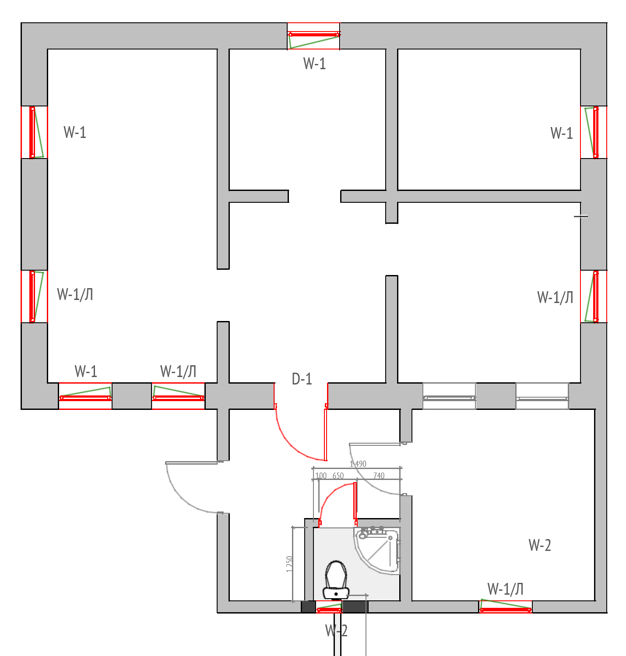 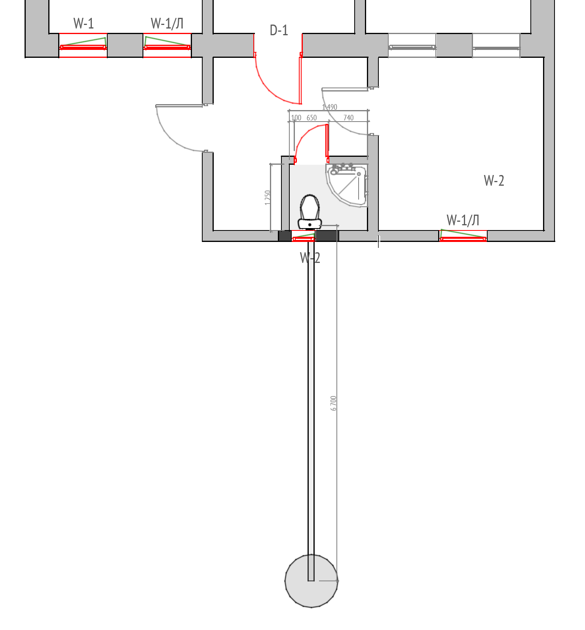
Загальна вартість:
Загальна вартість кошторису:_________________
Ми погоджуємося з умовами, що ви можете відхилити нашу чи всі тендерні пропозиції згідно з умовами тендерної документації та розуміємо, що Ви не обмежені у прийнятті будь-якої іншої пропозиції з більш вигідними для Вас умовами. ___________________________Ознайомлений (підпис/ПІБ)

УМОВИ ОПЛАТИ Оплата за цим проектом буде здійснюватися на умовах попередньої оплати у розмірі 40 % (сорока відсотків) від загальної суми Договору. Замовник здійснює оплату шляхом перерахування коштів на розрахунковий рахунок Підрядника, що вказаний в реквізитах Договору, на підставі виставленого рахунку протягом 5 (п’яти) банківських днів з моменту його отримання. Подальша оплата робіт здійснюється на підставі підписаних Сторонами підтверджуючих документів по виконанню робіт – актів виконаних робіт протягом 5-ти (п’яти) банківських днів з дня їх підписання, шляхом перерахування Замовником грошових коштів на поточний рахунок Підрядника.
Фінансову пропозицію слід надавати за принципом «все включено», оскільки весь бюджет має включати всі будівельні послуги та закупівлю будівельних матеріалів та товарів згідно з кошторисом, наданим БО БФ Рокада, включаючи допоміжні витрати (адміністрація, транспортування, доставка матеріалів, розміщення робочих бригад, страхування, амортизація машин і обладнання, споживання електрики, тепла та води, тощо).

ПІБ: ______________________________________________________ ПІДПИС: _____________________________________________ ПОСАДА: ___________________________________________________ Електронна пошта та мобільний телефон______________________________________ ДАТА: ПЕЧАТКА:

